Zad 1
Kod | Nazwa | ogółem
 |  | ogółem
 |  | 2009 | 2010 | 2011 | 2012 | 2013 | 2014 | 2015 | 2016 | 2017 | 2018 | 2019 | 2020 | 2021 | 2022 | 2023
 |  | [osoba] | [osoba] | [osoba] | [osoba] | [osoba] | [osoba] | [osoba] | [osoba] | [osoba] | [osoba] | [osoba] | [osoba] | [osoba] | [osoba] | [osoba]
0618000 | Powiat tomaszowski | 5,819 | 5,406 | 5,912 | 6,036 | 6,107 | 4,975 | 4,689 | 3,659 | 2,928 | 2,457 | 2,535 | 2,896 | 2,507 | 2,524 | 2,621

 |  |  |  | k=1
 |  |  | przyrosty absolutne |  | przyrosty względne |  | tempo zmian |  | indeksy |  | Indeksy (%) |  | tempo zmian
 |  |  | łań. | j.pod. | łań. | j.pod. | łań. | j.pod. | łań. | j.pod. | łań. | j.pod. | łań. | j.pod.
Rok | t | xt | delta t/t-1 | delta t/k | d t/t-1 | d t/k | d t/t-1*100 | d t/k*100 | i t/t-1 | i t/k | i t/t-1*100 | i t/k*100 | i t/t-1*100-100 | i t/k*100-100
2009 | 1 | 5819 | - | 0 | - | 0.00 |  | 0.0 | - | 1.00 | - | 100.0 | - | 0.0
2010 | 2 | 5406 | -413 | -413 | -0.07 | -0.07 | -7.10 | -7.1 | 0.93 | 0.93 | 92.9 | 92.9 | -7.1 | -7.1
2011 | 3 | 5912 | 506 | 93 | 0.09 | 0.02 | 9.36 | 1.6 | 1.09 | 1.02 | 109.4 | 101.6 | 9.4 | 1.6
2012 | 4 | 6036 | 124 | 217 | 0.02 | 0.04 | 2.10 | 3.7 | 1.02 | 1.04 | 102.1 | 103.7 | 2.1 | 3.7
2013 | 5 | 6107 | 71 | 288 | 0.01 | 0.05 | 1.18 | 4.9 | 1.01 | 1.05 | 101.2 | 104.9 | 1.2 | 4.9
2014 | 6 | 4975 | -1132 | -844 | -0.19 | -0.15 | -18.54 | -14.5 | 0.81 | 0.85 | 81.5 | 85.5 | -18.5 | -14.5
2015 | 7 | 4689 | -286 | -1,130 | -0.06 | -0.19 | -5.75 | -19.4 | 0.94 | 0.81 | 94.3 | 80.6 | -5.7 | -19.4
2016 | 8 | 3659 | -1030 | -2,160 | -0.22 | -0.37 | -21.97 | -37.1 | 0.78 | 0.63 | 78.0 | 62.9 | -22.0 | -37.1
2017 | 9 | 2928 | -731 | -2,891 | -0.20 | -0.50 | -19.98 | -49.7 | 0.80 | 0.50 | 80.0 | 50.3 | -20.0 | -49.7
2018 | 10 | 2457 | -471 | -3,362 | -0.16 | -0.58 | -16.09 | -57.8 | 0.84 | 0.42 | 83.9 | 42.2 | -16.1 | -57.8
2019 | 11 | 2535 | 78 | -3,284 | 0.03 | -0.56 | 3.17 | -56.4 | 1.03 | 0.44 | 103.2 | 43.6 | 3.2 | -56.4
2020 | 12 | 2896 | 361 | -2,923 | 0.14 | -0.50 | 14.24 | -50.2 | 1.14 | 0.50 | 114.2 | 49.8 | 14.2 | -50.2
2021 | 13 | 2507 | -389 | -3,312 | -0.13 | -0.57 | -13.43 | -56.9 | 0.87 | 0.43 | 86.6 | 43.1 | -13.4 | -56.9
2022 | 14 | 2524 | 17 | -3,295 | 0.01 | -0.57 | 0.68 | -56.6 | 1.01 | 0.43 | 100.7 | 43.4 | 0.7 | -56.6
2023 | 15 | 2621 | 97 | -3,198 | 0.04 | -0.55 | 3.84 | -55.0 | 1.04 | 0.45 | 103.8 | 45.0 | 3.8 | -55.0

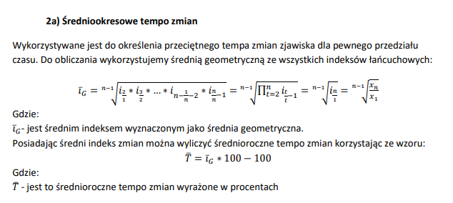
Dla danych z Banku Danych Lokalnych dotyczących liczby osób bezrobotnych wyznacz:
a) przyrosty absolutne
b) przyrosty względne |  |  |  |  |  |  |  | g) | Średni indeks łańcuchowy
c) tempo zmian |  |  |  |  |  |  |  |  | 0.94462291357
d) indeksy indywidualne |  |  |  |  |  |  |  | Średnio-roczne tempo zmian
e) dynamikę zjawiska |  |  |  |  |  |  |  |  | -5.5377086428
f) tempo zmian na podstawie indeksów |  |  |  |  |  |  |  | W badanym okresie liczba osób bezrobotnych
g) średniookresowe tempo zmian |  |  |  |  |  |  |  | maleje średnio o 5,53 % każdego roku
h) prognozę na 2 okresy w przód względem ostatniego okresu
 |  |  |  |  |  |  |  | h) | 2024= | 2475.8566565
 |  |  |  |  |  |  |  |  | 2025= | 2338.7509284

